GSH
0.0424 | 0.0473 | 0.3612 | 0.3849 | 0.1394 | 0.1417 | 0.126 | 0.1598 | 0.2217 | 0.2258
0.0746 | 0.0714 | 0.6779 | 0.6682 | 0.1269 | 0.1129 | 0.1528 | 0.2121 | 0.1995 | 0.2252
0.1533 | 0.1252 |  |  | 0.1307 | 0.126 | 0.1652 | 0.2052 | 0.2095 | 0.2182
0.2227 | 0.2415 |  |  | 0.1184 | 0.1549 | 0.1877 | 0.2111 | 0.1953 | 0.245
GSH
std | abs | abs-blanc | expected | observed
STD1(blanc) | 0.0424 | 0
STD2 | 0.0746 | 0.0322 | 0.5 | 0.49154840046
STD3 | 0.1252 | 0.0828 | 1 | 0.99371911896
STD4 | 0.2227 | 0.1803 | 2 | 2.0339941648
STD5 | 0.3849 | 0.3425 | 4 | 3.9765286469
STD6 | 0.6682 | 0.6258 | 8 | 8.0044034677

Numune | abs. | abs-blanc | Result
1 | 0.1394 | 0.097 | 1.1392742835
2 | 0.1269 | 0.0845 | 1.0110378179
3 | 0.1307 | 0.0883 | 1.049855362
4 | 0.1184 | 0.076 | 0.924735144
5 | 0.1417 | 0.0993 | 1.1630410654
6 | 0.1129 | 0.0705 | 0.86927966288 |  |  |  |  | concentration: ng/ml
7 | 0.126 | 0.0836 | 1.0018654722
8 | 0.1549 | 0.1125 | 1.3004711719
9 | 0.126 | 0.0836 | 1.0018654722
10 | 0.1528 | 0.1104 | 1.278490007
11 | 0.1652 | 0.1228 | 1.408926175
12 | 0.1877 | 0.1453 | 1.6495556908
13 | 0.1598 | 0.1174 | 1.3519331369
14 | 0.2121 | 0.1697 | 1.9162628798
15 | 0.2052 | 0.1628 | 1.840234031
16 | 0.2111 | 0.1687 | 1.9052145202
17 | 0.2217 | 0.1793 | 2.0228391374
18 | 0.1995 | 0.1571 | 1.7777889529
19 | 0.2095 | 0.1671 | 1.8875580759
20 | 0.1953 | 0.1529 | 1.7319859999
21 | 0.2258 | 0.1834 | 2.0686387001
22 | 0.2252 | 0.1828 | 2.061925759
23 | 0.2182 | 0.1758 | 1.9838757877
24 | 0.245 | 0.2026 | 2.2853655929

kolorimetrik
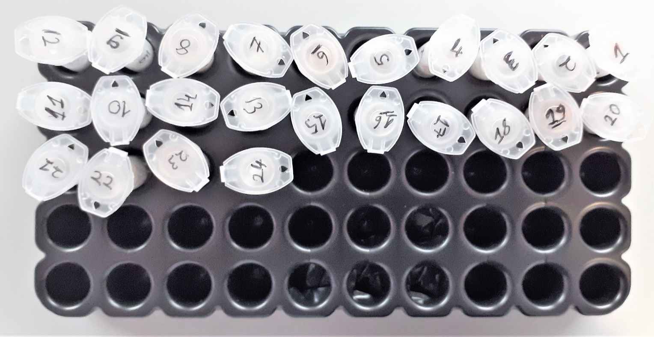
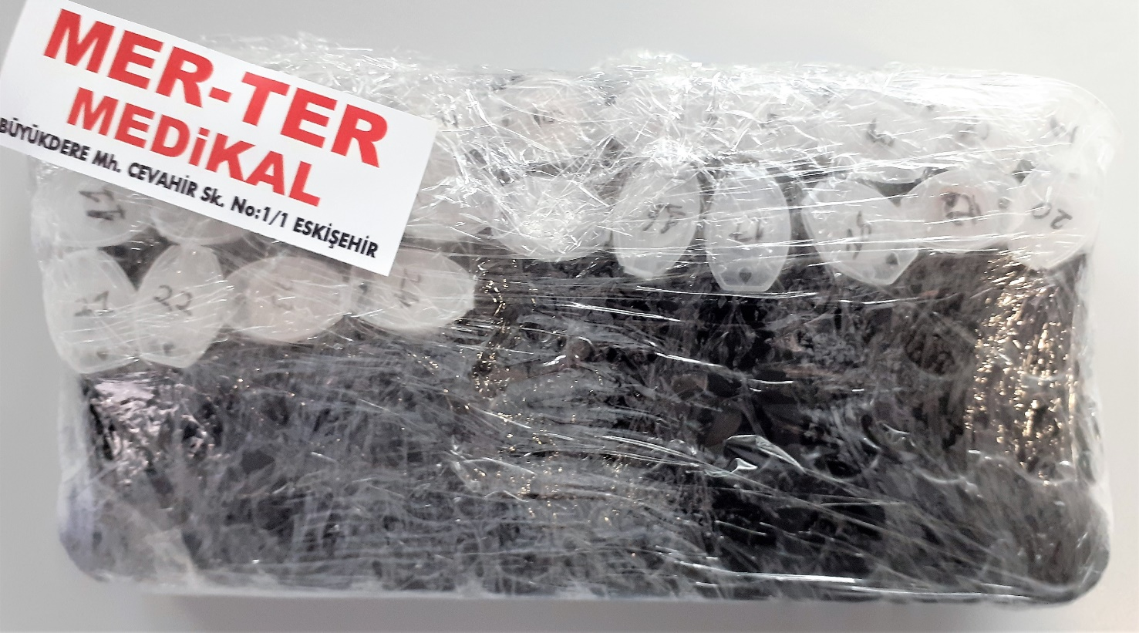
Numune Adı | TAS(mmol/L) | TOS (µmol/L) | OSI | SOD | CAT | MDA | N.O
1 | 0.78 | 1.27 | 0.163 | 206.9 | 61.63 | 0.7536 | 2.6763395863
2 | 1.44 | 4.9 | 0.340 | 198.6 | 148.03 | 0.1481 | 2.0918730526
3 | 1.47 | 5.02 | 0.341 | 194.4 | 61.64 | 0.6175 | 2.1883988728
4 | 1.41 | 6.68 | 0.474 | 197.8 | 52.49 | 0.1198 | 2.6405444758 | Bu çalışmada "Relassay" marka kitler kullanılmıştır.
5 | 1.34 | 6.79 | 0.507 | 195.2 | 66.7 | 0.6292 | 2.2840842799 | Kullanılan cihaz: Mindray marka BS300 model tam otomatik biyokimya cihazı
6 | 0.31 | 5.68 | 1.832 | 196.3 | 208.9 | 0.4971 | 2.3891761109
7 | 1.32 | 4.15 | 0.314 | 202.1 | 71.22 | 0.5187 | 2.1320819034 | TAS: Total Antioxidant Status
8 | 1.08 | 4.88 | 0.452 | 182.6 | 210.1 | 0.3982 | 2.2050672662 | TOS: Total Oxidant Status
9 | 0.89 | 1.95 | 0.219 | 197.2 | 58.54 | 0.3186 | 2.3648427704 | OSI: Oxidative Stress Index
10 | 0.95 | 4.27 | 0.449 | 181.3 | 95.94 | 0.3389 | 2.183533771 | SOD: Super Oxide Dismutase
11 | 0.8 | 3.33 | 0.416 | 173.7 | 209.02 | 0.5257 | 2.1878994657 | CAT: Catalase
12 | 0.82 | 3.31 | 0.404 | 196.1 | 60.74 | 0.5804 | 2.4251758575 | MDA: Malondialdehit
13 | 0.88 | 2.01 | 0.228 | 194.1 | 44.74 | 0.5365 | 2.2232758333 | N.O: Nitrik Oksit
14 | 0.94 | 3.47 | 0.369 | 188.4 | 44.62 | 0.4475 | 2.1406353678
15 | 0.65 | 4.21 | 0.648 | 181.7 | 38.01 | 0.5597 | 2.0625816525
16 | 1.41 | 3.14 | 0.223 | 198.3 | 73.22 | 0.4875 | 2.4491679602
17 | 1.42 | 3.32 | 0.234 | 196.1 | 81.8 | 0.5216 | 2.0835568717
18 | 1.27 | 2.85 | 0.224 | 196.9 | 35.69 | 0.5671 | 2.2434082074
19 | 0.7 | 2.34 | 0.334 | 188 | 52.83 | 0.4442 | 2.0919863717
20 | 1.07 | 3.56 | 0.333 | 186.7 | 56.38 | 0.4556 | 2.0478238144
21 | 0.45 | 4.05 | 0.900 | 172.1 | 88.93 | 0.4867 | 2.1594109077
22 | 1.15 | 4.72 | 0.410 | 194.6 | 180.46 | 0.4876 | 2.7200185884
23 | 0.81 | 1.19 | 0.147 | 194.3 | 167.09 | 0.4498 | 2.2392120875
24 | 1.01 | 4.52 | 0.448 | 195.6 | 55.66 | 0.5816 | 2.4235140954

